总表
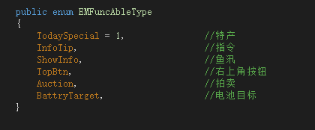

 | 0.00 | 0 | 0 | 0 | 0 | 0
 |  | 22.5 | 25.5 | 28.5 | 31.5 | 34.5
15|30 |  | 0.00 | 0.00 | 0.00 | 0.00 | 0.00
17|34
19|38
21|42
23|46

